상품제안서
풀꽃빅장바구니 (BIG SIZE) | 상품코드: S26275

 |  |  |  |  |  |  | 02-713-8555 | www.synergygift.co.kr
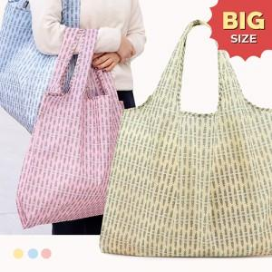 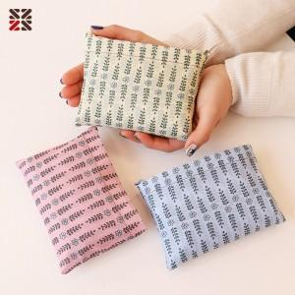

【상세/제작정보】 | ★주머니에만 인쇄가능합니다

【인쇄/포장옵션】 | 실크 / OPP(비닐)

【공급단가】 | 수량 | 100~ | 300~ | 500~ | 1,000~ | 3,000~
*VAT별도 | 단가 | 3,250원 | 3,100원 | 3,030원 | 2,950원 | 2,890원

【상품 URL】 | https://www.synergygift.co.kr:443/src/goods_detail.php?gdno=26275

